Fehler
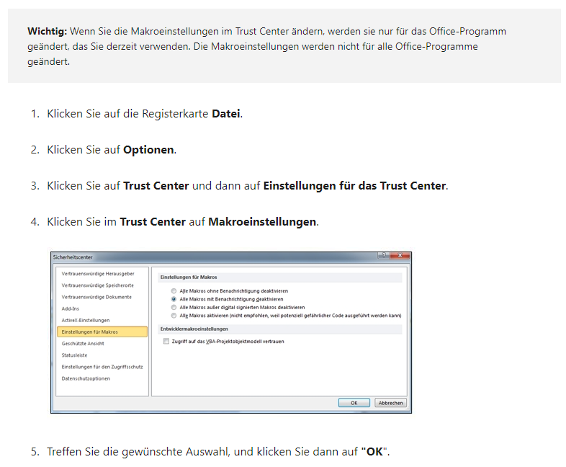
Hinweis: Das Excel-Tippspiel kann nur mit aktivierten Makros korrekt ausgeführt werden. Bitte starten Sie die Datei mit aktivierten Makros erneut.

Sie haben entweder die Ausführung der notwendigen Makros abgelehnt, oder Ihre Sicherheitseinstellung verhindert die Ausführung von Makros.

Falls nötig können Sie die Sicherheitseinstellungen im Trust Center ändern. Bitte aktivieren Sie immer nur Makros aus vertrauenswürdigen Quellen! (Die folgende Vorgehensweise bezieht sich auf Microsoft 365. In anderen Excelversionen kann die Aktivierung von Makros geringfügig anders funktionieren!)

